F02.CFG-Paths
 |  | VVSS, Info Romana, 2021-2022

F02. La inchiderea restaurantului se afiseaza totalul incasarilor realizate, pentru fiecare tip de plata.

F02. Covered source code |  |  | F02. Control Flow Graph (CFG) | F02. Cyclomatic Complexity (CC)

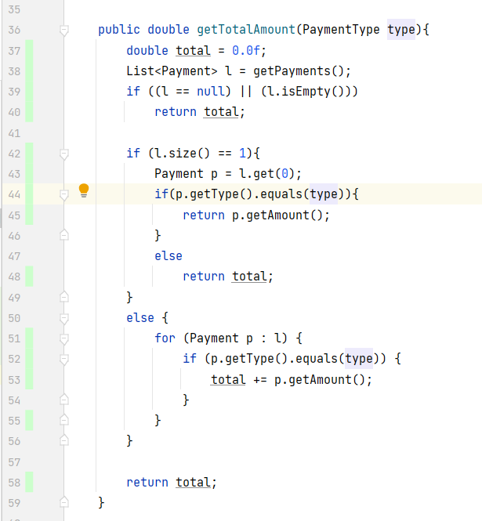
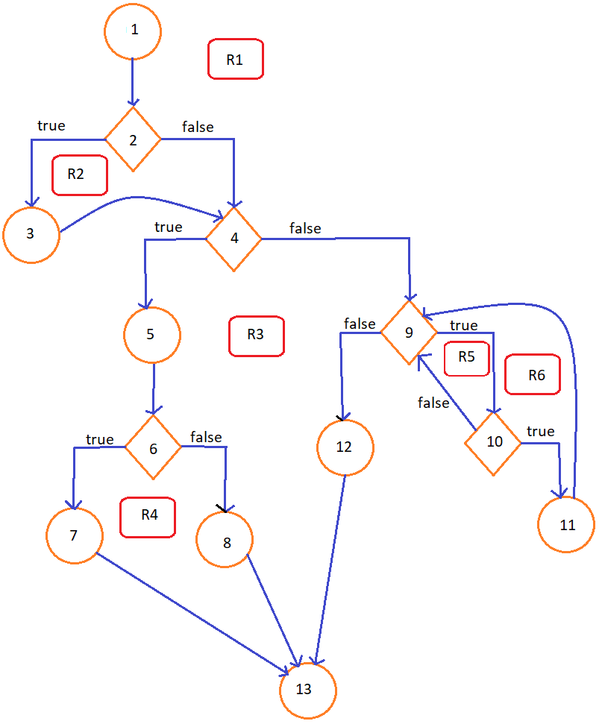
Line No. | Source code |  | Se va insera CFG asociat codului sursa testat (poza, diagrama, etc.). | CC1 = No. of regions = |  | 6
Req02_L01 | … |  |  | CC2 = Edges - Nodes + 2 = |  | 6
Req02_L02 | … |  |  | CC3 = No. of Conditions + 1 = |  | 6
Req02_L03 | …
... | …
.. | … |  |  | F02. Individual Paths
... | …
 |  |  |  | Path No. | Path
 |  |  |  | F02_P01 | 1 - 2(T) - 3 - 4(T) - 5 - 6(T) - 7 - 13
 |  |  |  | F02_P02 | 1 - 2(T) - 3 - 4(T) - 5 - 6(F) - 8 - 13
 |  |  |  | F02_P03 | 1 - 2(T) - 3 - 4(F) - 9(F) - 12 - 13
 |  |  |  | F02_P04 | 1 - 2(T) - 3 - 4(F) - 9(T) - 10(F) - 9(F) - 12 - 13
 |  |  |  | F02_P05 | 1 - 2(T) - 3 - 4(F) - 9(T) - 10(T) - 11 - 9(F) - 12 - 13
 |  |  |  | F02_P06 | 1 - 2(F) - 4(T) - 5 - 6(T) - 7 - 13
 |  |  |  | F02_P07 | 1 - 2(F) - 4(T) - 5 - 6(F) - 8 - 13
 |  |  |  | F02_P08 | 1 - 2(F) - 4(F) - 9(F) - 12 - 13
 |  |  |  | F02_P09 | 1 - 2(F) - 4(F) - 9(T) - 10(F) - 9(F) - 12 - 13
 |  |  |  | F02_P010 | 1 - 2(F) - 4(F) - 9(T) - 10(T) - 11 - 9(F) - 12 - 13

